carto_sylv
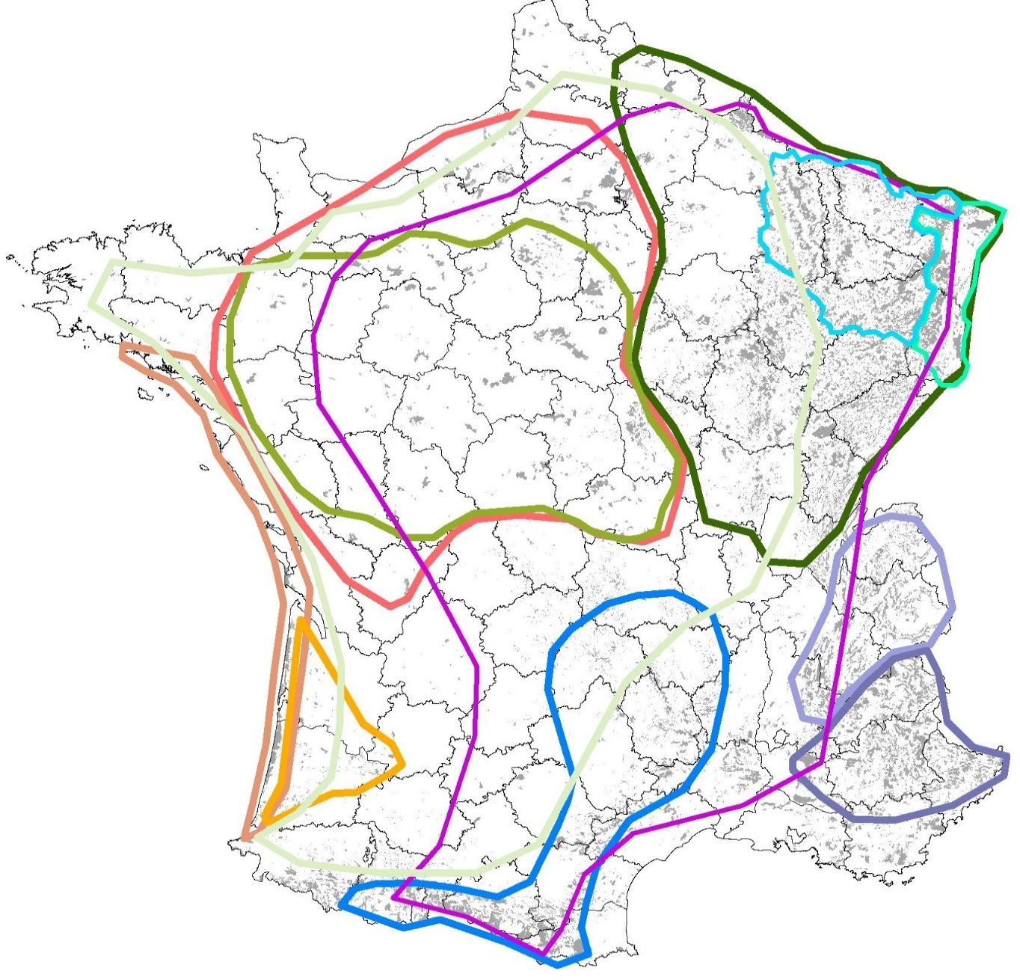
Cartographie des guides de sylvicultures ONF disponibles

Le chêne rouge, 2004
Le pin maritime de lande, 2004
La chênaie atlantique, 2004, révisé en 2018
Montagne des Alpes du Nord, 2006
Montagne Alpes du Sud, 2012
Le hêtre en Lorraine, 2005
Le douglas en France, 2007 révisé en 2012
Les forêts littorales, 2009
Le sapin des Pyrénées, 2010
Les chênaies continentales, 2007, révisé en 2019
Le sapin du MC, 2011
Le hêtre NO, 2008
Le pin à crochets, 2012
Arc jurassien, 2013
Pineraies C+NO, 2009
Le hêtre Pyrénées, 2013
Le hêtre BCA, 2009
Les hêtraies continentales, 2011&13
Le pin d’Alep, 2013
Pessières Ardennes, 2013
Le massif vosgien, 2012
Bilan des guides de sylviculture adapté de Sardin, 2014

